2024
Lietuvos pieno gamintojų patiekto žalio pieno kiekio* šalies pieno supirkėjams suvestinė ataskaita (2024 m. kovo mėn.)

Atnaujinta: 2024.04.23

Pagal gamintojų / tiekėjų grupes | Matavimo vnt. | 2023 | 2024 |  |  | Pokytis, proc.
 |  | kovas | sausis | vasaris | kovas | mėnesio** | metų***
Natūralaus riebumo pienas
Iš ūkininkų ir šeimos ūkių | t | 61,607.59 | 64,254.67 | 59,152.39 | 63,308.44 | 7.03 | 2.76
Iš žemės ūkio bendrovių ir įmonių* |  | 39,962.95 | 44,515.29 | 42,794.11 | 45,914.64 | 7.29 | 14.89
Bendras kiekis* |  | 101,570.54 | 108,769.96 | 101,946.50 | 109,223.08 | 7.14 | 7.53
Vidutinis pieno riebumas1) | % | 4.35 | 4.35 | 4.29 | 4.30 | 0.23 | -1.15
Vidutinis pieno baltymingumas2) |  | 3.46 | 3.53 | 3.47 | 3.47 | 0.00 | 0.29
Bazinių rodiklių pienas3)
Iš ūkininkų ir šeimos ūkių | t | 78,452.49 | 83,909.84 | 75,608.99 | 80,943.70 | 7.06 | 3.18
Iš žemės ūkio bendrovių ir įmonių* |  | 52,931.74 | 58,713.90 | 55,372.72 | 59,371.50 | 7.22 | 12.17
Bendras kiekis* |  | 131,384.24 | 142,623.75 | 130,981.71 | 140,315.19 | 7.13 | 6.80

Pastaba: duomenys pateikti pagal Pieno supirkimo ir pardavimo mėnesio ataskaitą PS-2.
1) ir 2) svertinis;
3) bazinių rodiklių pienas (riebumas – 3,4 %, baltymingumas – 3,0 %), perskaičiuotas pagal metodiką, patvirtintą Lietuvos Respublikos žemės ir miškų ūkio
ministerijos 1998 m. vasario mėn. 12 d. įsakymu Nr. 67.
* į kiekio apskaičiavimą įtrauktas Lietuvos pieno supirkėjų supirktas žalio pieno kiekis iš šalies pieno gamintojų ir Lietuvos pieno perdirbimo įmonėse gauto
(primelžto) žalio pieno kiekis, skirtas perdirbti įmonių viduje;
** lyginant 2024 m. kovo mėn. su vasario mėn.; *** lyginant 2024 m. kovo mėn. su 2023 m. kovo mėn.

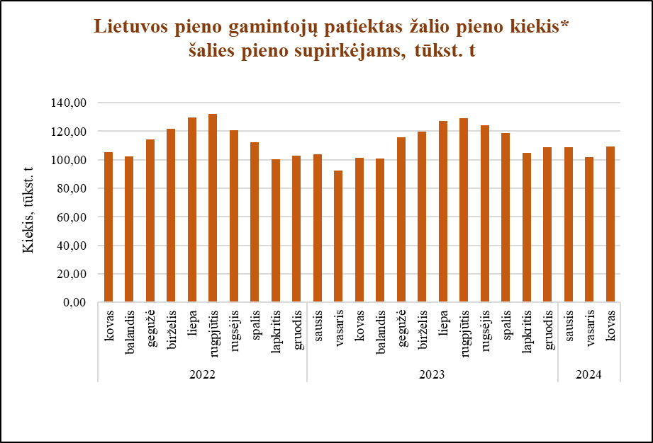

Šaltinis ŽŪDC (LŽŪMPRIS)

© VĮ Žemės ūkio duomenų centras (ŽŪDC)
Naudojant VĮ Žemės ūkio duomenų centro informaciją, būtina nurodyti informacijos šaltinį.

